상품제안서
큐브형 하드양장 측면컬러 (HS-105-24) | 상품코드: S22358

 |  |  |  |  |  |  | 02-713-8555 | www.synergygift.co.kr
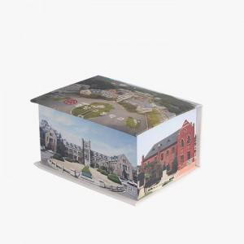 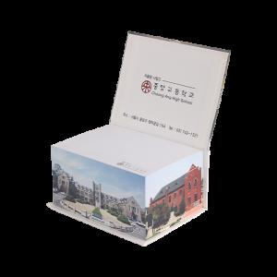 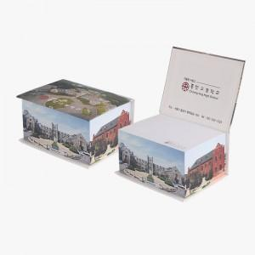

【상세/제작정보】

【인쇄/포장옵션】 | 표지+측면컬러 내지먹1도 / 포장불가능

【공급단가】 | 수량 | 100~ | 300~ | 500~ | 1,000~ | 3,000~
*VAT별도 | 500매 | 7,000원 | 5,610원 | 5,470원 | 5,340원 | 5,240원

【상품 URL】 | https://www.synergygift.co.kr:443/src/goods_detail.php?gdno=22358

